LEVY
Parámetro | Valor | Aleatorio | Dato | Indicador | Calculado de datos | Cálculo paramétrico
miu | 0 | 0.15048605239 | 0.48371874346 | media | 8836.2661721 | inf
c | 1 | 0.36806612421 | 1.234288899 | varianza | 61004949876 | inf
 |  | 0.67968864926 | 5.8659101837 | desviación | 246991.80123 | inf
 |  | 0.58382545888 | 3.3323239692 | asimetria | 37.534382311 | undefined
 |  | 0.11630715404 | 0.40545616842 | curtosis | 1520.5394563 | undefined
 |  | 0.24205813853 | 0.73069096755 | mediana | 2.3788068928 | 2.1981093383
 |  | 0.71782126071 | 7.6575638891 | moda |  | 0.33333333333
 |  | 0.77913967811 | 12.715076477
$$E[x]$$
 |  | 0.055291606521 | 0.27223699991 | Momentos no centrados
$$E[x^{2}]$$
 |  | 0.95152456895 | 270.58385916 |  | 8836.2661721
$$E[x^{3}]$$
 |  | 0.56296658246 | 2.9886993228 |  | 61054760268
$$E[x^{4}]$$
 |  | 0.94282218557 | 194.3929788 |  | 5.6638878177E+17
 |  | 0.68503178962 | 6.0784142866 |  | 5.6788360484E+24
 |  | 0.89637732228 | 58.954606692
$$μ_{1}$$
 |  | 0.072510383836 | 0.31005274572 | Momentos centrados
$$μ_{2}$$
 |  | 0.033732479927 | 0.22181741662 |  | 0
$$μ_{3}$$
 |  | 0.71311096539 | 7.3970263759 |  | 60976680668
$$μ_{4}$$
 |  | 0.68876315436 | 6.2333419718 |  | 5.647716733E+17
 |  | 0.80272306456 | 16.022486423 |  | 5.6588455848E+24
 |  | 0.8978979879 | 60.733812081
 |  | 0.98559803273 | 3068.946474
 |  | 0.57295808933 | 3.1470483411
 |  | 0.46926746166 | 1.9094887994
 |  | 0.69827843129 | 6.6547328172
 |  | 0.065389004268 | 0.2945390845
 |  | 0.8336400151 | 22.668085934
 |  | 0.55669138639 | 2.8946464179
 |  | 0.085084055302 | 0.33726725767
 |  | 0.30923454127 | 0.96717200428
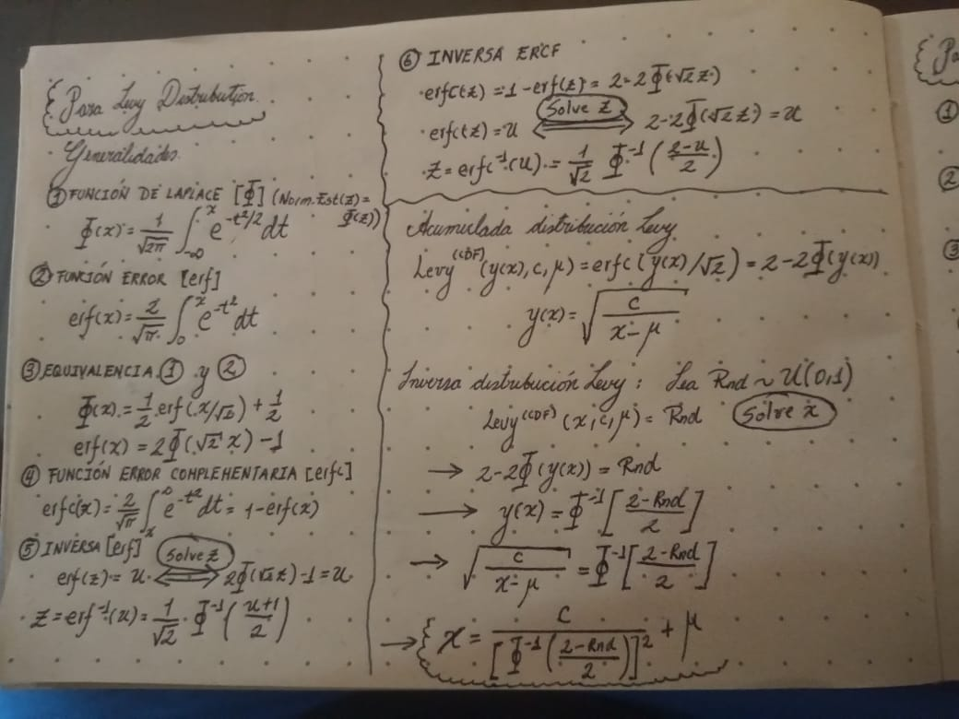
 |  | 0.91318202678 | 84.128168634
 |  | 0.18273439266 | 0.56330277185
 |  | 0.95233880792 | 279.91958097
 |  | 0.98909415947 | 5352.2302732
 |  | 0.28265035538 | 0.86632425803
 |  | 0.15741102319 | 0.500269403
 |  | 0.060260990132 | 0.28327111025
 |  | 0.51298905755 | 2.336638267
 |  | 0.15549295545 | 0.49565812548
 |  | 0.23822079689 | 0.71885978751
 |  | 0.60026615634 | 3.6417314236
 |  | 0.34706837378 | 1.1310337064
 |  | 0.43118568443 | 1.613872441
 |  | 0.99608344144 | 41501.843274
 |  | 0.52459077673 | 2.4699993131
 |  | 0.50899442938 | 2.2928743072
 |  | 0.44126196151 | 1.6863449606
 |  | 0.84294459057 | 25.474546002
 |  | 0.20348520113 | 0.61835968827
 |  | 0.56589843851 | 3.0340387048
 |  | 0.68296299386 | 5.99486164
 |  | 0.83571417698 | 23.252627368
 |  | 0.072116366143 | 0.3091973181
 |  | 0.098762474493 | 0.36691665586
 |  | 0.59119824953 | 3.4664825096
 |  | 0.23880893443 | 0.72066299183
 |  | 0.44359915072 | 1.7037090768
 |  | 0.68915742577 | 6.250038567
 |  | 0.33053062856 | 1.0561694338
 |  | 0.14794014455 | 0.47770035634
 |  | 0.13817100564 | 0.45491536583
 |  | 0.5936293518 | 3.5123220958
 |  | 0.080849591642 | 0.3281120112
 |  | 0.93381432675 | 144.99538857
 |  | 0.16496470533 | 0.5186409797
 |  | 0.8032978534 | 16.118238176
 |  | 0.46225188621 | 1.8503561739
 |  | 0.048168671451 | 0.25614155377
 |  | 0.4869325258 | 2.0691194567
 |  | 0.045815680633 | 0.25072972333
 |  | 0.77029220779 | 11.728865909
 |  | 0.07498660096 | 0.31542307626
 |  | 0.46501750058 | 1.8733933189
 |  | 0.90774608391 | 74.467752707
 |  | 0.4655245936 | 1.8776555884
 |  | 0.67418128502 | 5.6577100812
 |  | 0.88534306282 | 48.092068853
 |  | 0.99268016216 | 11881.328914
 |  | 0.32602518779 | 1.0366758438
 |  | 0.12926817176 | 0.43454245368
 |  | 0.4634487641 | 1.8602829201
 |  | 0.52528476568 | 2.4782853262
 |  | 0.60783423656 | 3.7973611496
 |  | 0.80647100062 | 16.662284364
 |  | 0.48663021222 | 2.0662500409
 |  | 0.28242468011 | 0.86551225009
 |  | 0.20768042676 | 0.62991224856
 |  | 0.034644093036 | 0.22408304537
 |  | 0.44889466254 | 1.7438576211
 |  | 0.36733005966 | 1.2305015974
 |  | 0.67916623751 | 5.8457002695
 |  | 0.5068799177 | 2.2701335858
 |  | 0.12351535594 | 0.42155518098
 |  | 0.094626952686 | 0.35792971478
 |  | 0.27297257742 | 0.83212116947
 |  | 0.33509190797 | 1.0762881793
 |  | 0.51227658428 | 2.3287545
 |  | 0.14317802203 | 0.46653396062
 |  | 0.2716889565 | 0.82767773024
 |  | 0.81514790688 | 18.295640952
 |  | 0.56362380917 | 2.9987839474
 |  | 0.060935936026 | 0.28476024531
 |  | 0.52724104328 | 2.501837804
 |  | 0.40180615233 | 1.4226483901
 |  | 0.52261685804 | 2.4466269693
 |  | 0.42611451787 | 1.5788058228
 |  | 0.50581232808 | 2.2587617493
 |  | 0.58326427798 | 3.3224018681
 |  | 0.38613736467 | 1.3314320883
 |  | 0.86503469523 | 34.614791831
 |  | 0.42423970982 | 1.5660707815
 |  | 0.0022264389193 | 0.10691974281
 |  | 0.16041490723 | 0.50753421673
 |  | 0.98622430014 | 3354.359632
 |  | 0.28446481618 | 0.87287854676
 |  | 0.28891698044 | 0.88915664169
 |  | 0.74555006301 | 9.4959222354
 |  | 0.47429399389 | 1.9532986197
 |  | 0.22807773262 | 0.68832164899
 |  | 0.60150780542 | 3.6666600302
 |  | 0.21183410447 | 0.6414997273
 |  | 0.49921154546 | 2.1900423173
 |  | 0.50074444402 | 2.2057608053
 |  | 0.30785905605 | 0.96168788224
 |  | 0.72025005289 | 7.7970736314
 |  | 0.39868568622 | 1.4039288238
 |  | 0.68935079817 | 6.2582507143
 |  | 0.51465932054 | 2.3552553507
 |  | 0.55438099591 | 2.86100916
 |  | 0.25524536542 | 0.77258049248
 |  | 0.3257247209 | 1.0353889534
 |  | 0.85990928147 | 32.104176236
 |  | 0.080058553227 | 0.32640136951
 |  | 0.83543576103 | 23.172877882
 |  | 0.41282514815 | 1.4910911727
 |  | 0.097225473481 | 0.36357341823
 |  | 0.043892291597 | 0.24626293755
 |  | 0.80736362447 | 16.820192605
 |  | 0.1630618196 | 0.51398035331
 |  | 0.32341781088 | 1.02556243
 |  | 0.80246914473 | 15.980452845
 |  | 0.24735808052 | 0.74729278144
 |  | 0.46249181466 | 1.8523408758
 |  | 0.62796023394 | 4.2582728364
 |  | 0.25863127721 | 0.78365687249
 |  | 0.43503252944 | 1.6410920947
 |  | 0.91317352709 | 84.111632929
 |  | 0.80834129411 | 16.99568323
 |  | 0.058974919808 | 0.28042782094
 |  | 0.23308967282 | 0.70328056767
 |  | 0.93441989056 | 147.69170653
 |  | 0.11526313381 | 0.40313904771
 |  | 0.88855676171 | 50.925312959
 |  | 0.52371961447 | 2.4596487149
 |  | 0.37709319096 | 1.2817936189
 |  | 0.23786112575 | 0.71775884157
 |  | 0.23579268149 | 0.71145358611
 |  | 0.36467266618 | 1.2169337086
 |  | 0.37108659766 | 1.2499646105
 |  | 0.91056665507 | 79.260400831
 |  | 0.88174336241 | 45.188740115
 |  | 0.086548422208 | 0.34043382898
 |  | 0.74092125968 | 9.1475757853
 |  | 0.80791723701 | 16.919236387
 |  | 0.41743071323 | 1.5208262424
 |  | 0.10487505549 | 0.38025734337
 |  | 0.58082632076 | 3.2797565355
 |  | 0.74017075609 | 9.0928418
 |  | 0.11623253793 | 0.40529044743
 |  | 0.17898485834 | 0.55369977908
 |  | 0.63278775705 | 4.380215121
 |  | 0.21539170206 | 0.65154564908
 |  | 0.97049115389 | 730.76474238
 |  | 0.38618609441 | 1.331705304
 |  | 0.15498963211 | 0.49445156331
 |  | 0.71888180868 | 7.7180374129
 |  | 0.81254132604 | 17.781074449
 |  | 0.76204545418 | 10.906871402
 |  | 0.86185209416 | 33.023005406
 |  | 0.211700219 | 0.64112386759
 |  | 0.67918295904 | 5.8463456279
 |  | 0.1899849267 | 0.58216214644
 |  | 0.13155259667 | 0.439736963
 |  | 0.17202234819 | 0.53612679527
 |  | 0.65274190348 | 4.9392294218
 |  | 0.63378395944 | 4.4059795759
 |  | 0.57308618209 | 3.1491504946
 |  | 0.85608270065 | 30.402050239
 |  | 0.32810643105 | 1.0456345984
 |  | 0.77164803397 | 11.872596428
 |  | 0.70397448377 | 6.9266352804
 |  | 0.69631753023 | 6.5646465213
 |  | 0.7428865257 | 9.2931784736
 |  | 0.67057064568 | 5.5268359984
 |  | 0.89686075017 | 59.511701315
 |  | 0.66521372171 | 5.3403988778
 |  | 0.33327824417 | 1.068241608
 |  | 0.66502809918 | 5.3340982776
 |  | 0.11545442344 | 0.40356333903
 |  | 0.8140849519 | 18.083188338
 |  | 0.90707157579 | 73.385813757
 |  | 0.16279570466 | 0.51333034961
 |  | 0.2222712645 | 0.67130005646
 |  | 0.95740147461 | 350.49194136
 |  | 0.50000452822 | 2.1981557776
 |  | 0.082085799815 | 0.33078494469
 |  | 0.95385853068 | 298.6845211
 |  | 0.19697273526 | 0.60071635606
 |  | 0.79338349286 | 14.576869971
 |  | 0.33977657092 | 1.0973645884
 |  | 0.48045285376 | 2.0086967604
 |  | 0.91096315703 | 79.970885919
 |  | 0.36967772101 | 1.2426257728
 |  | 0.81581641614 | 18.431143724
 |  | 0.93331313915 | 142.8191434
 |  | 0.27891172668 | 0.8529621172
 |  | 0.86306574433 | 33.616936794
 |  | 0.19016668679 | 0.58263997267
 |  | 0.51724074029 | 2.3844059093
 |  | 0.82089561952 | 19.510718357
 |  | 0.55783466347 | 2.9114857286
 |  | 0.14543623355 | 0.47181458635
 |  | 0.32061309134 | 1.0137424729
 |  | 0.49622011725 | 2.1597757718
 |  | 0.41481464368 | 1.5038519508
 |  | 0.0053003959306 | 0.12863413886
 |  | 0.060420084756 | 0.28362230506
 |  | 0.28115242733 | 0.86094763132
 |  | 0.33985084347 | 1.0977021827
 |  | 0.92551867289 | 114.42499361
 |  | 0.33194138221 | 1.0623502084
 |  | 0.75139456572 | 9.9638405536
 |  | 0.53031418475 | 2.5394279078
 |  | 0.36141530112 | 1.2005243033
 |  | 0.3249250546 | 1.0319719156
 |  | 0.88377299367 | 46.792544908
 |  | 0.00067335585031 | 0.086494808352
 |  | 0.099730677539 | 0.36902478864
 |  | 0.15114491929 | 0.48528195167
 |  | 0.9022841569 | 66.339188724
 |  | 0.065579193955 | 0.29495516292
 |  | 0.38950768627 | 1.3504783631
 |  | 0.14602247656 | 0.47318971125
 |  | 0.58644194191 | 3.3791174647
 |  | 0.76758752664 | 11.449618989
 |  | 0.348424288 | 1.1374136865
 |  | 0.90836896106 | 75.488166804
 |  | 0.58902020323 | 3.4261006365
 |  | 0.40385839508 | 1.4351159186
 |  | 0.63767613312 | 4.5086819679
 |  | 0.51833789698 | 2.3969363996
 |  | 0.49434425941 | 2.1410667753
 |  | 0.15870743596 | 0.50339822428
 |  | 0.93017929076 | 130.25691867
 |  | 0.57514691926 | 3.1832301294
 |  | 0.32142307513 | 1.0171418062
 |  | 0.94090018837 | 181.93343488
 |  | 0.86259034502 | 33.382412319
 |  | 0.77733664576 | 12.504524961
 |  | 0.87134325708 | 38.126300882
 |  | 0.96079802898 | 413.91830234
 |  | 0.44459761338 | 1.7111928318
 |  | 0.14641622843 | 0.47411431316
 |  | 0.39754208781 | 1.397139147
 |  | 0.94738839104 | 229.66075956
 |  | 0.030978541355 | 0.21486193997
 |  | 0.63364517907 | 4.4023777713
 |  | 0.69259551986 | 6.39836506
 |  | 0.31938771505 | 1.0086215451
 |  | 0.68829040659 | 6.21340543
 |  | 0.42629771401 | 1.580056778
 |  | 0.64215265612 | 4.6309620392
 |  | 0.21993707887 | 0.66454820902
 |  | 0.82648290627 | 20.809477129
 |  | 0.90082196429 | 64.387730143
 |  | 0.43838785667 | 1.6652828593
 |  | 0.36971497612 | 1.2428192243
 |  | 0.20739172324 | 0.62911242619
 |  | 0.39259834168 | 1.368215087
 |  | 0.53558047987 | 2.6055742334
 |  | 0.59010495049 | 3.4461321594
 |  | 0.70177257518 | 6.8196799749
 |  | 0.44260367343 | 1.6962869747
 |  | 0.31572438347 | 0.99346638794
 |  | 0.59786364719 | 3.5941478657
 |  | 0.54692410237 | 2.7559108033
 |  | 0.022076259552 | 0.19084826429
 |  | 0.45460327675 | 1.7884316676
 |  | 0.26386483482 | 0.80104727233
 |  | 0.77583482445 | 12.333011139
 |  | 0.92718147213 | 119.72583383
 |  | 0.71302182815 | 7.3922192143
 |  | 0.66979117348 | 5.4991437553
 |  | 0.45888033435 | 1.822740865
 |  | 0.12757127582 | 0.43069794033
 |  | 0.45324922301 | 1.7777346295
 |  | 0.11279042145 | 0.39766467853
 |  | 0.81119723129 | 17.524024038
 |  | 0.66472629953 | 5.3238765617
 |  | 0.8988039817 | 61.832177673
 |  | 0.49801303316 | 2.1778517788
 |  | 0.85627450609 | 30.484145206
 |  | 0.29108386778 | 0.89718163979
 |  | 0.3843241515 | 1.3213104777
 |  | 0.46434042932 | 1.8677209131
 |  | 0.56798398505 | 3.0668507884
 |  | 0.92658547641 | 117.78440233
 |  | 0.58060013945 | 3.2758376049
 |  | 0.8640800739 | 34.125578495
 |  | 0.23199686462 | 0.69999742401
 |  | 0.61930824434 | 4.0511904227
 |  | 0.98198114268 | 1960.4320291
 |  | 0.38845766896 | 1.3445117858
 |  | 0.28743660987 | 0.8837129105
 |  | 0.77902339793 | 12.701342091
 |  | 0.3763317041 | 1.2777092997
 |  | 0.85033748284 | 28.08744113
 |  | 0.60984433895 | 3.8402212028
 |  | 0.45820734339 | 1.8172892908
 |  | 0.10534864899 | 0.38129433602
 |  | 0.39247341167 | 1.3674930381
 |  | 0.69914276837 | 6.6950014477
 |  | 0.92666600067 | 118.04394391
 |  | 0.46412368156 | 1.8659095057
 |  | 0.78030148879 | 12.853502623
 |  | 0.72803908947 | 8.2699482576
 |  | 0.64227813652 | 4.634455782
 |  | 0.076553823363 | 0.31881782192
 |  | 0.58057222208 | 3.2753543319
 |  | 0.64155898541 | 4.6144821085
 |  | 0.73483829647 | 8.7172260162
 |  | 0.099083637464 | 0.36761575685
 |  | 0.62810241211 | 4.2617966722
 |  | 0.73011317619 | 8.4028147537
 |  | 0.37689188931 | 1.2807125086
 |  | 0.85534025313 | 30.087346377
 |  | 0.73986794111 | 9.0708915444
 |  | 0.8487445966 | 27.491938375
 |  | 0.094273122399 | 0.35716198279
 |  | 0.37591466302 | 1.2754785711
 |  | 0.24268280183 | 0.73263179778
 |  | 0.21080089514 | 0.63860327934
 |  | 0.64970497064 | 4.8479610094
 |  | 0.60637203279 | 3.7665938875
 |  | 0.019854355006 | 0.18434351216
 |  | 0.043785017308 | 0.24601257387
 |  | 0.91266971923 | 83.140109183
 |  | 0.9600623751 | 398.79776262
 |  | 0.48386741082 | 2.040257208
 |  | 0.23079517254 | 0.6964010712
 |  | 0.012980837203 | 0.16202939548
 |  | 0.024436769496 | 0.19749718308
...

